Worksheet
 | Alklima B.V.
 | Van Hennaertweg 29
 | 2952 CA Alblasserdam
 | NEDERLAND
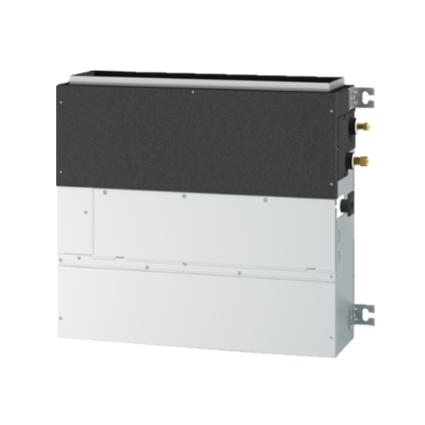
Code | SFZ-M60VA
Product | Mr. Slim wandinbouw-unit 6,0 kW (R32)

Vermogen & prestaties
Naam |  | Waarde | Eenheid
Koelcapaciteit |  | 6.1 | kW
Verwarmingscapaciteit |  | 7 | kW

Elektrische gegevens
Naam |  | Waarde | Eenheid
Voeding/aansluitmogelijkheid |  | Buitenunit
Aansluiting voeding |  | Op buiten-unit
Bekabeling tussen buiten- en binnen-unit |  | 4x 1,5mm²

Technische gegevens
Naam |  | Waarde | Eenheid
Type koudemiddel (GWP) |  | R32 (675)
Aantal ventilatiesnelheden |  | 3
Luchtdebiet koelen |  | 720.00 - 1080.00 | m³/h
Luchtdebiet verwarmen |  | 720.00 - 1080.00 | m³/h
Externe statische druk |  | 0/25/40/60 Pa | Pa

Geluidsprestaties
Naam |  | Waarde | Eenheid
Geluidsdrukniveau koelen |  | 30.00 - 39.00 | dB(A)
Geluidsdrukniveau verwarmen |  | 30.00 - 39.00 | dB(A)

Afmetingen & aansluitingen
Naam |  | Waarde | Eenheid
Koelleiding diameters |  | 1/4" - 5/8"
Uitwendige buisdiameter condensafvoer |  | 32 | mm
Afmetingen (HxBxD) |  | 690 × 1197 × 200 | mm
Gewicht |  | 26 | kg

Uitvoering & werking
Naam |  | Waarde | Eenheid
Werkingsprincipe |  | Koelen en verwarmen
VRF-uitvoering |  | Nee
Model (binnenunit) |  | Vloer
Inverter gestuurd |  | Ja
Met draadloze afstandsbediening |  | Nee
Met afstandsbediening |  | Nee
Met klokprogramma/timer |  | Nee
Met luchtzuiveringsfilter |  | Ja
Met geurfilter |  | Nee
Inclusief condensafvoerpomp |  | Nee
Binnenunit met buitenluchtaansluiting |  | Ja

Overige gegevens
Naam |  | Waarde | Eenheid
Beschikbare druk |  | 25 | Pa

